Sheet1
使用的Docusign测试账户是：ISCN_DSN_Sender_OPT@inter.ikea.com
Test Module | ID | Test case | Step descriptions | Expected result | Tested by | Actual result | Comment | reference diagram
unilateral模板电子盖章功能 | 1 | unilateral模板 -- 电子盖章功能 -- 发起信封 | 1.使用模板创建信封 2.填写Applicant邮箱 3.立即发送邮件 | 信封创建成功 |  |  | 使用的模板是：23 5-3 Company stamp usage application(1) 参考 具体测试模板John提供
 | 2 | unilateral模板 -- 电子盖章功能 -- 信封流程审批 | 1.验证填写的Applican是否收到审批邮件 2.进行REVIEW DOCUMENT 3.填写信封中的内容 Employer name: 宜家贸易（中国）有限公司 Company stamp applied to document: 宜家贸易（中国）有限公司 选择E-stamp document(Yes or Not)：e-Stamp Business Classification：test Document Content：test if others, please specify 4.上传附件 5.点击FINISH | 1.收到审批邮件信封 2.进入信封，展示信封内容 3.显示填写的内容 4.上传附件成功 5.提示You're Done Signing |  |  | Employer name： 必须在上上签系统中存在否则流程无法执行 Company stamp applied to document： 信封合同需要盖章的公司名称 E-stamp document (Yes or Not)： e-Stamp（需要电子盖章） wet-ink（不需要电子盖章） | 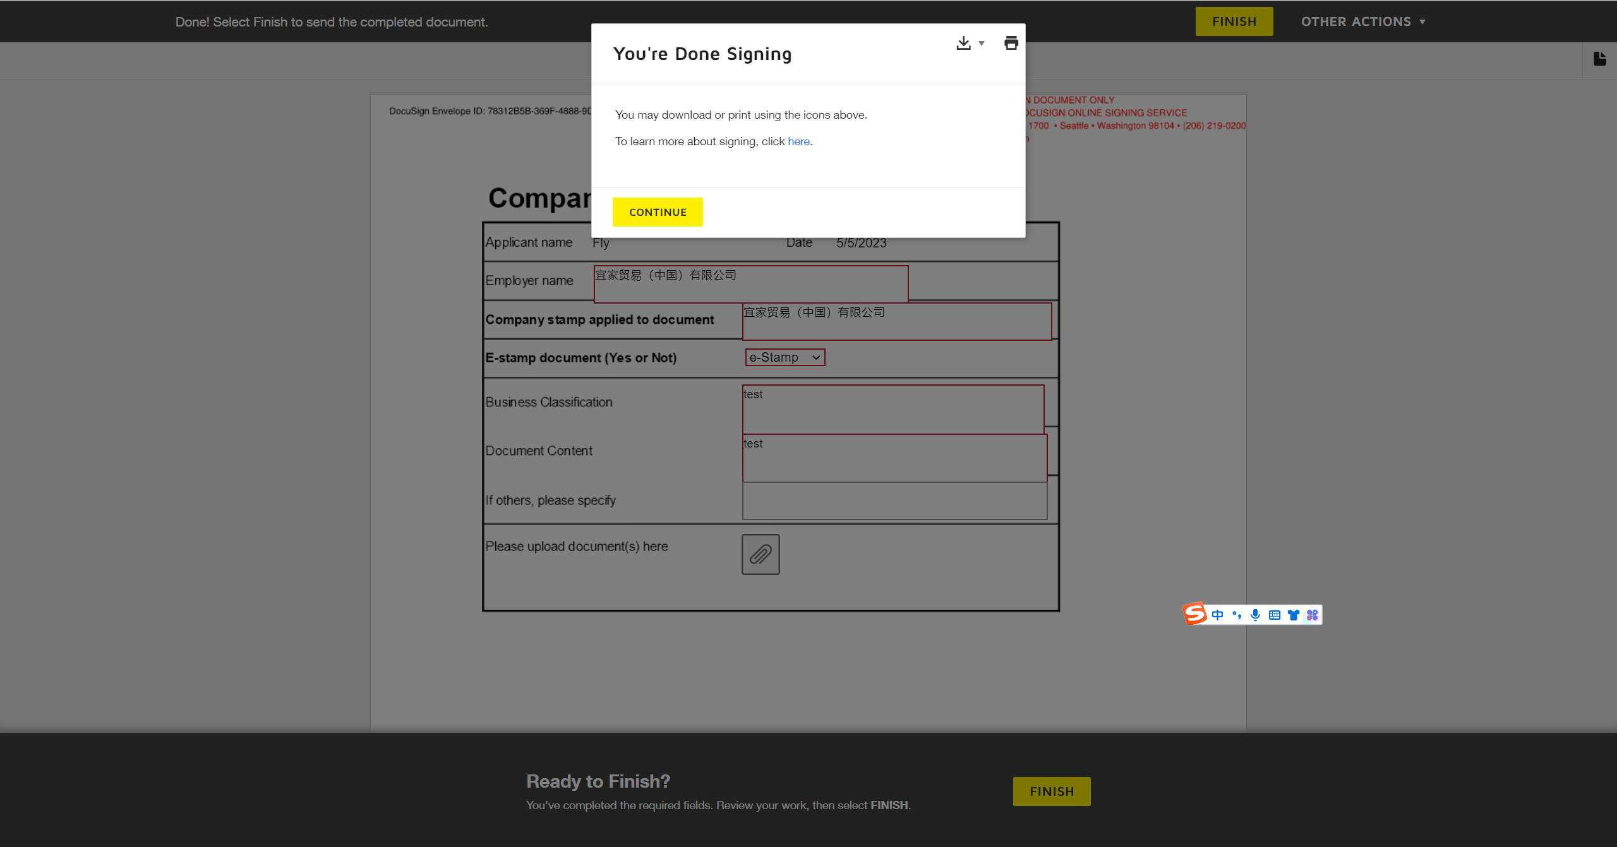
 | 3 | unilateral模板 -- 电子盖章功能 -- 信封流程审批 | 此处省略Docusign模板中其他的审批流程 | -----
 | 4 | unilateral模板 -- 电子盖章功能 -- Docusign用户编辑信封 提供盖章位置 | 1.登陆信封中发起的Docusign用户账号 2.编辑信封 3.在信封附件中标记电子盖章位置 A Stamp Here 4,纠正信封 | 1.成功登陆 2.可以编辑信封 3.盖章位置标记成功 4.纠正信封成功，进入信封下一步流程
 | 5 | unilateral模板 -- 电子盖章功能 -- 上上签登陆管理员账号查看 | 查看合同信息与Docusign信封内容一致 | 显示Docusign信封内容（查看reference diagram列内容）
 | 6 | unilateral模板 -- 电子盖章功能 -- 观察信封进入电子盖章Latest Status状态 | 1.Latest Status:Contract creation completed. 2.Latest Status:Contract signed by {UserAccount} - Contract signing 3.Latest Status:Contract signing completed | 1.识别道信封在上上签完成合同创建（可登陆上上签查看信封合同） 2.上上签合同审批完成 3.合同签署完成
 | 7 | unilateral模板 -- 电子盖章功能 -- 观察信封状态及电子盖章 | 1.查看信封状态 2.查看信封盖章 | 1.已完成 2.盖章标记地方显示盖章信息

unilateral模板不进入电子盖章功能 | 8 | unilateral模板 -- 不进行电子盖章功能 -- 发起信封 | 1.使用模板创建信封 2.填写Applicant邮箱 3.立即发送邮件 | 信封创建成功
 | 9 | unilateral模板 -- 不进行电子盖章功能 -- 信封流程审批 | 1.验证填写的Applican是否收到审批邮件 2.进行REVIEW DOCUMENT 3.填写信封中的内容 Employer name: 宜家贸易（中国）有限公司 Company stamp applied to document: 宜家贸易（中国）有限公司 选择E-stamp document(Yes or Not)：wet-ink Business Classification：test Document Content：test if others, please specify 4.上传附件 5.点击FINISH | 1.收到审批邮件信封 2.进入信封，展示信封内容 3.显示填写的内容 4.上传附件成功 5.提示You're Done Signing |  |  |  | 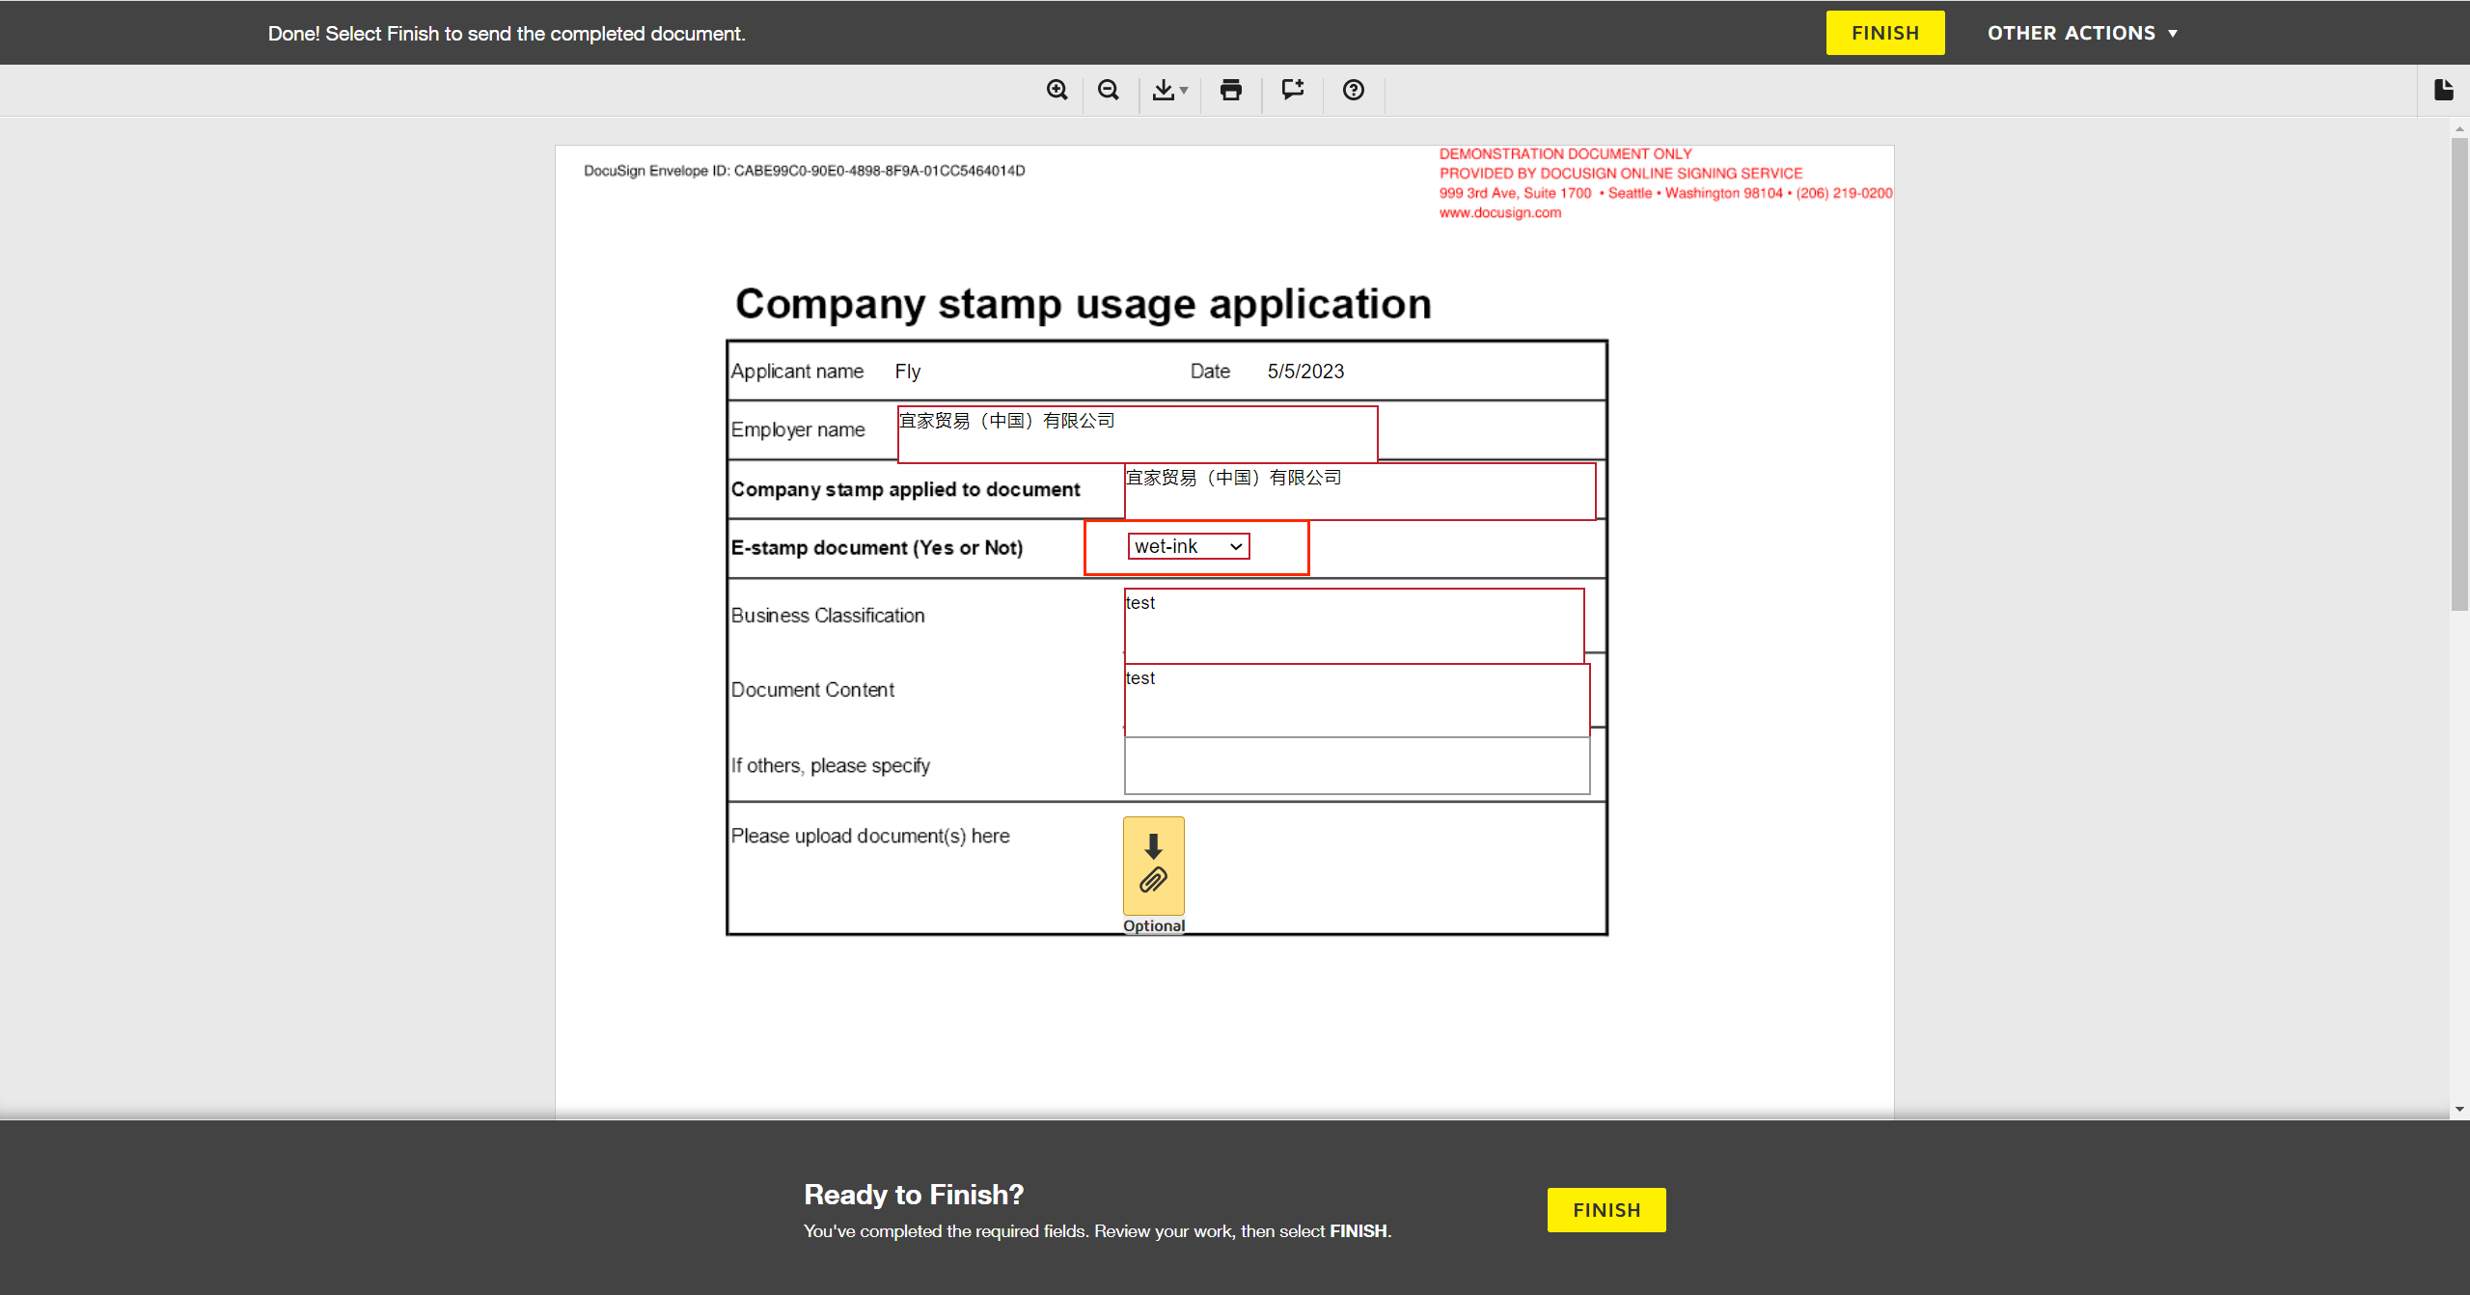
 | 10 | unilateral模板 -- 不进行电子盖章功能 -- 信封流程审批 | 此处省略Docusign模板中其他的审批流程 | -----
 | 11 | unilateral模板 -- 不进行电子盖章功能 -- 信封不进入电子盖章功能 | 验证信封是否进入电子盖章功能 | Docusign审批流程判断进入WetInk: WetInk不进入电子盖章
 | 12 | unilateral模板 -- 不进行电子盖章功能 -- 观察信封状态 | 查看信封状态 | 已完成

unilateral模板-异常情况 信封中Employer name填写错误 | 13 | unilateral模板 -- 电子盖章功能 信封中Employer name填写错误 -- 发起信封 | 1.使用模板创建信封 2.填写Applicant邮箱 3.立即发送邮件 | 信封创建成功
 | 14 | unilateral模板 -- 电子盖章功能 信封中Employer name填写错误 --信封流程审批 | 1.验证填写的Applican是否收到审批邮件 2.进行REVIEW DOCUMENT 3.填写信封中的内容 Employer name: 测试 (上上签系统中不存在的信息) Company stamp applied to document: 宜家贸易（中国）有限公司 选择E-stamp document(Yes or Not)：e-Stamp Business Classification：test Document Content：test if others, please specify 4.上传附件 5.点击FINISH | 1.收到审批邮件信封 2.进入信封，展示信封内容 3.显示填写的内容 4.上传附件成功 5.提示You're Done Signing |  |  |  | 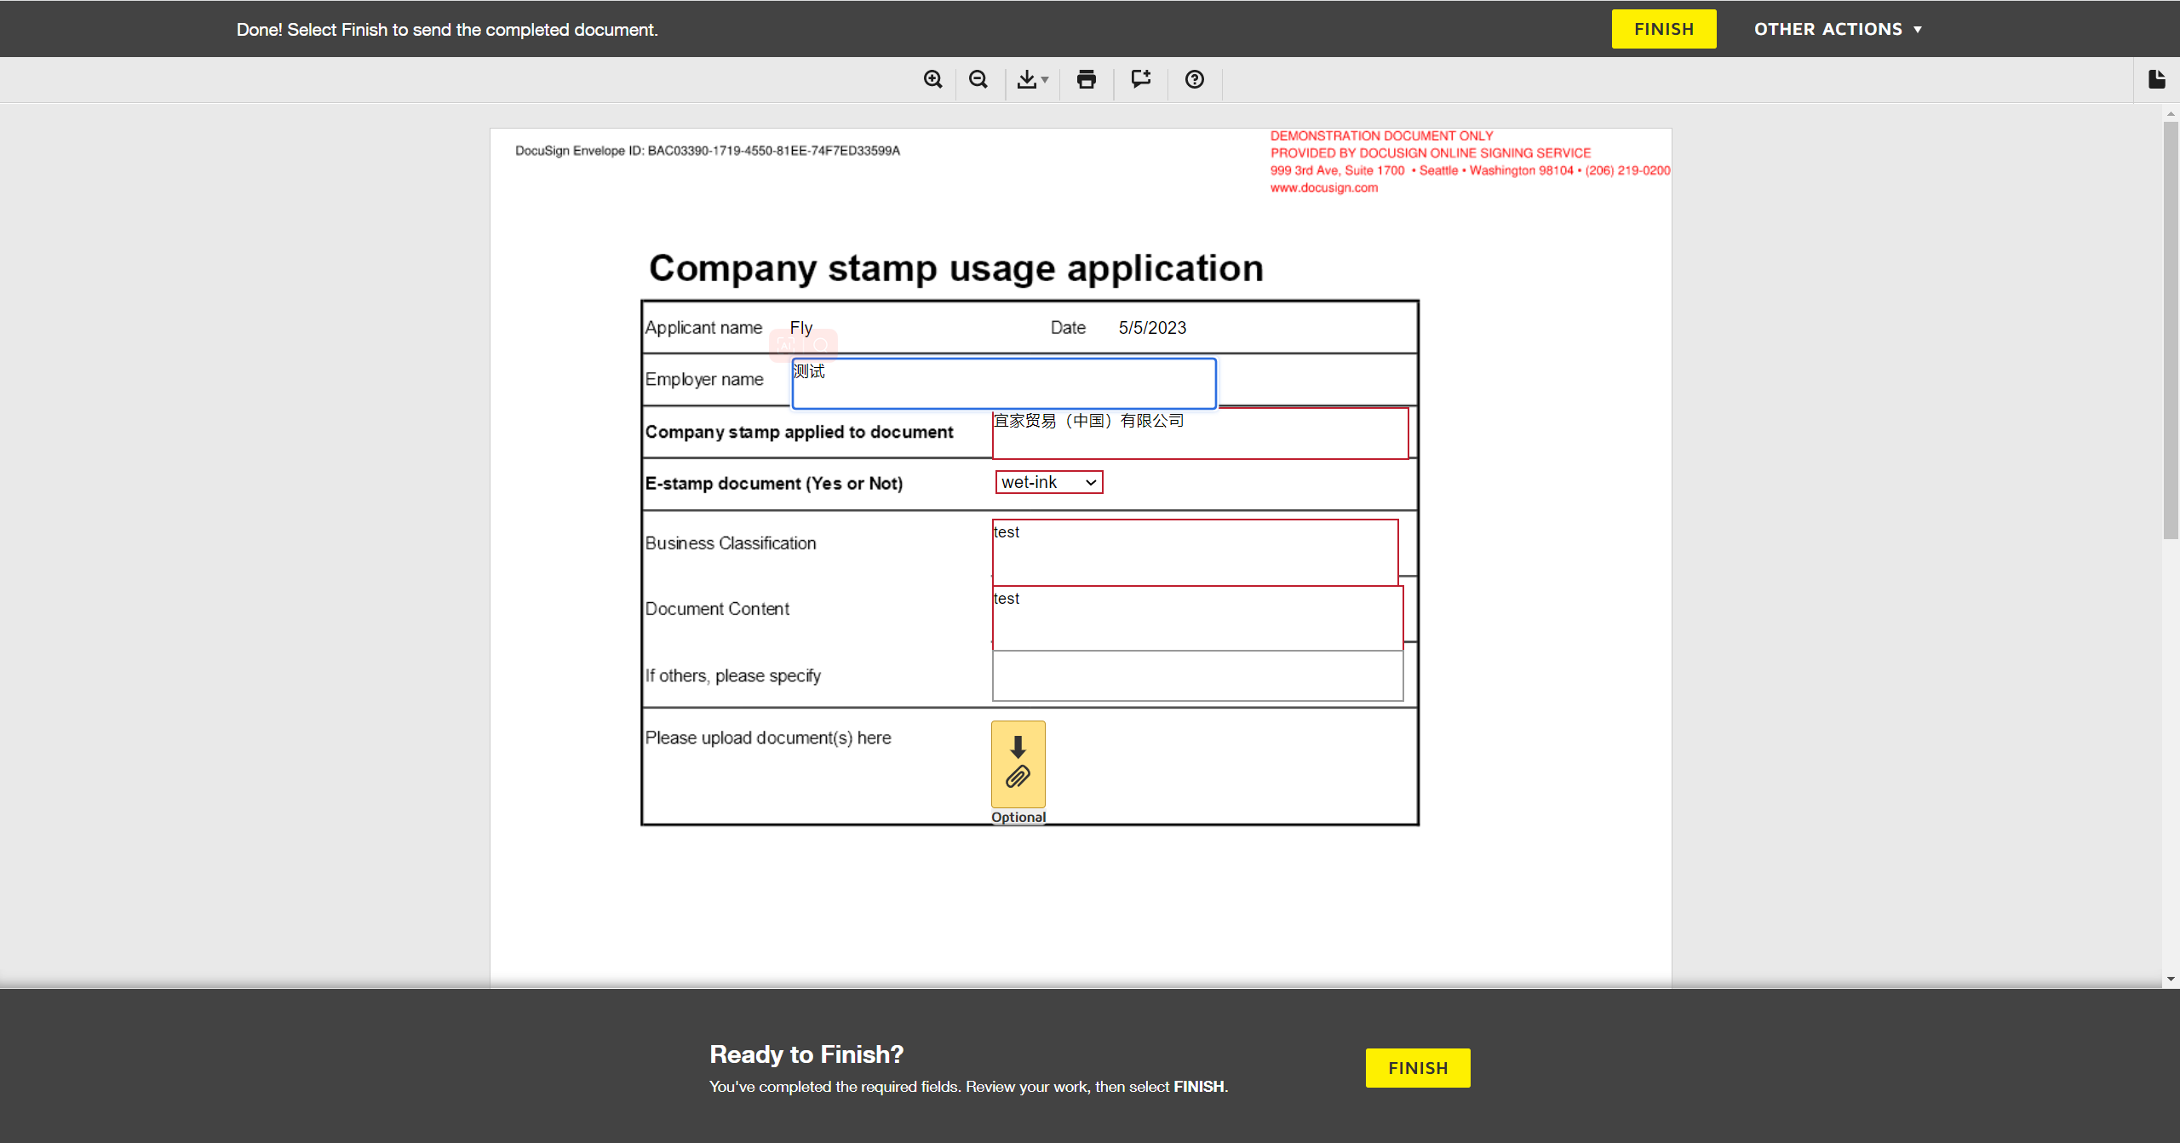
 | 15 | unilateral模板 -- 电子盖章功能 信封中Employer name填写错误 -- 信封流程审批 | 此处省略Docusign模板中其他的审批流程 | -----
 | 16 | unilateral模板 -- 电子盖章功能 信封中Employer name填写错误 -- Docusign用户编辑信封 提供盖章位置 | 1.登陆信封中发起的Docusign用户账号 2.编辑信封 3.在信封附件中标记电子盖章位置 A Stamp Here 4,纠正信封 | 1.成功登陆 2.可以编辑信封 3.盖章位置标记成功 4.纠正信封成功，进入信封下一步流程
 | 17 | unilateral模板 -- 电子盖章功能 信封中Employer name填写错误 -- 观察信封状态及电子盖章、Latest Status | 1.查看信封状态 2.查看Latest Status 3.查看信封盖章 | 1.已清空 - Your documents are failed to get e-stamped. 2.Waiting to create the contract. 、The process has failed. 3.空
 | 18 | unilateral模板 -- 电子盖章功能 信封中Employer name填写错误 -- 流程完成Applicant,管理员收到错误信息邮件 | 1.查看Applicant是否收到错误邮件并是否有错误信息原因 2.查看管理员是否收到错误邮件并是否有错误信息原因 | 1,收到错误邮件并有错误信息说明 2.收到错误邮件并有错误信息说明

unilateral模板-异常情况 信封中Employer nameCompany stamp applied to document填写错误 | 19 | unilateral模板 -- 电子盖章功能 信封中Company stamp applied to document填写错误 -- 发起信封 | 1.使用模板创建信封 2.填写Applicant邮箱 3.立即发送邮件 | 信封创建成功
 | 20 | unilateral模板 -- 电子盖章功能 信封中Company stamp applied to document填写错误 --信封流程审批 | 1.验证填写的Applican是否收到审批邮件 2.进行REVIEW DOCUMENT 3.填写信封中的内容 Employer name: 宜家贸易（中国）有限公司 Company stamp applied to document: 测试 (上上签系统中不存在的信息) 选择E-stamp document(Yes or Not)：e-Stamp Business Classification：test Document Content：test if others, please specify 4.上传附件 5.点击FINISH | 1.收到审批邮件信封 2.进入信封，展示信封内容 3.显示填写的内容 4.上传附件成功 5.提示You're Done Signing
 | 21 | unilateral模板 -- 电子盖章功能 信封中Company stamp applied to document填写错误 -- 信封流程审批 | 此处省略Docusign模板中其他的审批流程 | -----
 | 22 | unilateral模板 -- 电子盖章功能 信封中Company stamp applied to document填写错误 -- Docusign用户编辑信封 提供盖章位置 | 1.登陆信封中发起的Docusign用户账号 2.编辑信封 3.在信封附件中标记电子盖章位置 A Stamp Here 4,纠正信封 | 1.成功登陆 2.可以编辑信封 3.盖章位置标记成功 4.纠正信封成功，进入信封下一步流程
 | 23 | unilateral模板 -- 电子盖章功能 信封中Company stamp applied to document填写错误 -- 观察信封状态及电子盖章、Latest Status | 1.查看信封状态 2.查看Latest Status 3.查看信封盖章 | 1.已清空 - Your documents are failed to get e-stamped. 2.Waiting to create the contract. 、The process has failed. 3.空
 | 24 | unilateral模板 -- 电子盖章功能 信封中Company stamp applied to document填写错误 -- 流程完成Applicant,管理员收到错误信息邮件 | 1.查看Applicant是否收到错误邮件并是否有错误信息原因 2.查看管理员是否收到错误邮件并是否有错误信息原因 | 1,收到错误邮件并有错误信息说明 2.收到错误邮件并有错误信息说明

unilateral模板-异常情况 Docusign发起作废信封 | 25 | unilateral模板 -- 电子盖章功能 上上签已完成合同创建 Docusign作废信封 -- 发起信封 | 1.使用模板创建信封 2.填写Applicant邮箱 3.立即发送邮件 | 信封创建成功
 | 26 | unilateral模板 -- 电子盖章功能 上上签已完成合同创建 Docusign作废信封 -- 信封流程审批 | 1.验证填写的Applican是否收到审批邮件 2.进行REVIEW DOCUMENT 3.填写信封中的内容 Employer name: 宜家贸易（中国）有限公司 Company stamp applied to document: 宜家贸易（中国）有限公司 选择E-stamp document(Yes or Not)：e-Stamp Business Classification：test Document Content：test if others, please specify 4.上传附件 5.点击FINISH | 1.收到审批邮件信封 2.进入信封，展示信封内容 3.显示填写的内容 4.上传附件成功 5.提示You're Done Signing
 | 27 | unilateral模板 -- 电子盖章功能 上上签已完成合同创建 Docusign作废信封 -- 信封流程审批 | 此处省略Docusign模板中其他的审批流程 | -----
 | 28 | unilateral模板 -- 电子盖章功能 上上签已完成合同创建 Docusign作废信封 -- Docusign用户编辑信封 提供盖章位置 | 1.登陆信封中发起的Docusign用户账号 2.编辑信封 3.在信封附件中标记电子盖章位置 A Stamp Here 4,纠正信封 | 1.成功登陆 2.可以编辑信封 3.盖章位置标记成功 4.纠正信封成功，进入信封下一步流程
 | 29 | unilateral模板 -- 电子盖章功能 上上签已完成合同创建 Docusign作废信封 -- 观察信封进入电子盖章Latest Status状态为Contract creation completed 进行作废信封 | 编辑信封 进行作废 | 作废成功
 | 30 | unilateral模板 -- 电子盖章功能 上上签已完成合同创建 Docusign作废信封 -- 观察信封状态及Latest Status状态 | 1.查看信封状态 2.查看信封中的Latest Status状态 | 1.已清空 2.Contract creation completed.
 | 31 | unilateral模板 -- 电子盖章功能 上上签已完成合同创建 Docusign作废信封 -- 观察上上签合同状态 | 查看上上签合同状态 | 已撤回

unilateral模板-异常情况 上上签管理员对信封进行撤回 | 32 | unilateral模板 -- 电子盖章功能 上上签管理员账户登陆撤回信封合同 -- 发起信封 | 1.使用模板创建信封 2.填写Applicant邮箱 3.立即发送邮件 | 信封创建成功
 | 33 | unilateral模板 -- 电子盖章功能 上上签管理员账户登陆撤回信封合同 -- 信封流程审批 | 1.验证填写的Applican是否收到审批邮件 2.进行REVIEW DOCUMENT 3.填写信封中的内容 Employer name: 宜家贸易（中国）有限公司 Company stamp applied to document: 宜家贸易（中国）有限公司 选择E-stamp document(Yes or Not)：e-Stamp Business Classification：test Document Content：test if others, please specify 4.上传附件 5.点击FINISH | 1.收到审批邮件信封 2.进入信封，展示信封内容 3.显示填写的内容 4.上传附件成功 5.提示You're Done Signing
 | 34 | unilateral模板 -- 电子盖章功能 上上签管理员账户登陆撤回信封合同 -- 信封流程审批 | 此处省略Docusign模板中其他的审批流程 | -----
 | 35 | unilateral模板 -- 电子盖章功能 上上签管理员账户登陆撤回信封合同 -- Docusign用户编辑信封 提供盖章位置 | 1.登陆信封中发起的Docusign用户账号 2.编辑信封 3.在信封附件中标记电子盖章位置 A Stamp Here 4,纠正信封 | 1.成功登陆 2.可以编辑信封 3.盖章位置标记成功 4.纠正信封成功，进入信封下一步流程
 | 36 | unilateral模板 -- 电子盖章功能 上上签管理员账户登陆撤回信封合同 -- 观察信封进入电子盖章Latest Status状态为Contract creation completed ，登陆上上签管理员账户撤回信封合同 | 1.登陆上上签管理员信封 2.编辑对应的合同进行撤回合同 | 1.成功登陆 2.撤回成功
 | 37 | unilateral模板 -- 电子盖章功能 上上签管理员账户登陆撤回信封合同 -- 观察信封状态及Latest Status状态 | 1.查看信封状态 2.查看信封中的Latest Status状态 | 1.已清空 2.Contract creation completed.
 | 38 | unilateral模板 -- 电子盖章功能 上上签管理员账户登陆撤回信封合同 -- 观察上上签合同状态 | 查看上上签合同状态 | 已撤回

bilateral模板 - 电子盖章功能 | 39 | bilateral模板 -- 电子盖章功能 -- 发起信封 | 1.使用模板创建信封 2.上传附件 3.填写Applicant邮箱 4.立即发送邮件 | 信封创建成功 |  |  | 使用的模板是：BestSign-ISCN Request Operation Contract Approval (Under 1 Million)(2) 参考 具体测试模板John提供
 | 40 | bilateral模板 -- 电子盖章功能 -- 信封流程审批 | 1.验证填写的Applican是否收到审批邮件 2.进行REVIEW DOCUMENT 3.填写信封中的内容：列出主要信息，其他的根据实际填写 Inter IKEA signing legal entity & BU：7700 IKEA Supply (China) Co., Ltd. Supplier Name：宜家采购（上海）有限公司 E-stamp or wet-ink will be applied to operation contract：e-Stamp Supplier contacter：测试 Supplier Contact：17621472344 4.上传附件 5.点击FINISH | 1.收到审批邮件信封 2.进入信封，展示信封内容 3.显示填写的内容 4.上传附件成功 5.提示You're Done Signing |  |  | Inter IKEA signing legal entity & BU(上上签甲方盖章的公司) Supplier Name（上上签乙方盖章的名称） Supplier contacter（供应商联系人） Supplier Contact（供应商联系方式，上上签合同盖章的账号） | 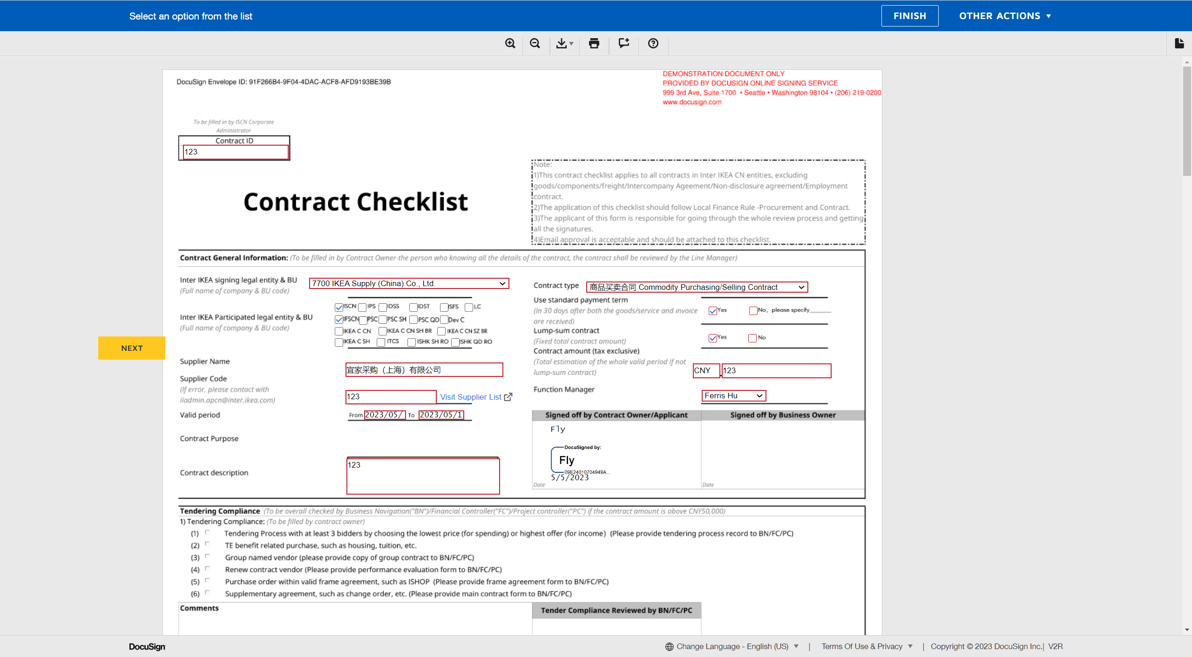 | 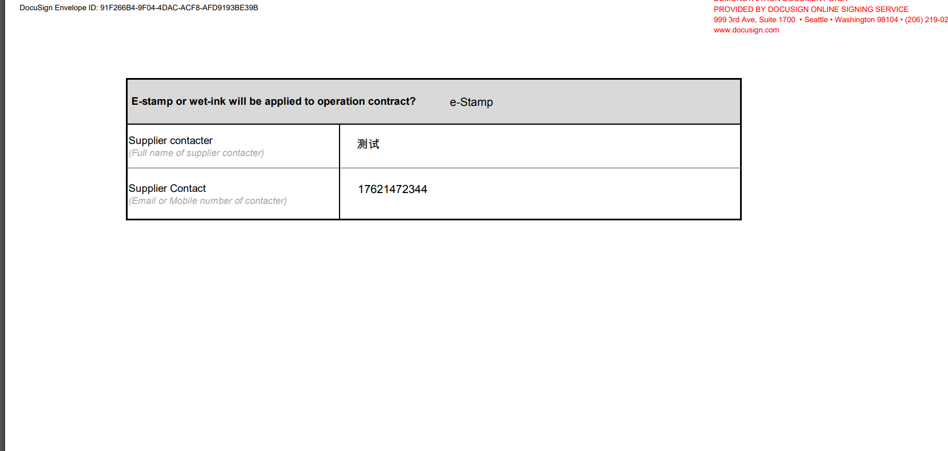
 | 41 | bilateral模板 -- 电子盖章功能 -- 信封流程审批 | 此处省略Docusign模板中其他的审批流程 | -----
 | 42 | bilateral模板 -- 电子盖章功能 -- Docusign用户编辑信封 提供盖章位置 | 1.登陆信封中发起的Docusign用户账号 2.编辑信封 3.在信封附件中标记电子盖章位置 A Stamp Here、B Stamp Here 4,纠正信封 | 1.成功登陆 2.可以编辑信封 3.盖章位置标记成功 4.纠正信封成功，进入信封下一步流程 |  |  | A Stamp Here为甲方盖章位置 B Stamp Here为乙方盖章位置
 | 43 | bilateral模板 -- 电子盖章功能 -- 上上签登陆乙方账号进行签署 | 1.登陆上上签乙方签署账号 2.进行签署 | 1.登陆成功 2.签署成功
 | 44 | bilateral模板 -- 电子盖章功能 -- 上上签登陆管理员账号查看 | 1.乙方未签署甲方是否签署 2.查看合同信息与Docusign信封内容一致 | 1.乙方签署后甲方进行签署 2.显示Docusign信封内容（查看reference diagram列内容）
 | 45 | bilateral模板 -- 电子盖章功能 -- 观察信封进入电子盖章Latest Status状态 | 1.Latest Status:Contract creation completed. 2.Latest Status:Contract signed by {UserAccount} - Contract signing 3.Latest Status:Contract signing completed | 1.识别道信封在上上签完成合同创建（可登陆上上签查看信封合同） 2.上上签合同审批完成 3.合同签署完成
 | 46 | bilateral模板 -- 电子盖章功能 -- 观察信封状态及电子盖章 | 1.查看信封状态 2.查看信封盖章 | 1.已完成 2.盖章标记地方显示盖章信息

bilateral模板 -- 不进行电子盖章功能 | 47 | bilateral模板-- 不进行电子盖章功能 -- 发起信封 | 1.使用模板创建信封 2.上传附件 3.填写Applicant邮箱 4.立即发送邮件 | 信封创建成功
 | 48 | bilateral模板 -- 不进行电子盖章功能 -- 信封流程审批 | 1.验证填写的Applican是否收到审批邮件 2.进行REVIEW DOCUMENT 3.填写信封中的内容：列出主要信息，其他的根据实际填写 Inter IKEA signing legal entity & BU：7700 IKEA Supply (China) Co., Ltd. Supplier Name：宜家采购（上海）有限公司 E-stamp or wet-ink will be applied to operation contract：wet-ink Supplier contacter：测试 Supplier Contact：17621472344 4.上传附件 5.点击FINISH | 1.收到审批邮件信封 2.进入信封，展示信封内容 3.显示填写的内容 4.上传附件成功 5.提示You're Done Signing
 | 49 | bilateral模板 -- 不进行电子盖章功能 -- 信封流程审批 | 此处省略Docusign模板中其他的审批流程
 | 50 | bilateral模板 -- 不进行电子盖章功能 -- 信封不进入电子盖章功能 | 验证信封是否进入电子盖章功能 | Docusign审批流程判断进入WetInk: WetInk不进入电子盖章
 | 51 | bilateral模板 -- 不进行电子盖章功能 -- 观察信封状态 | 查看信封状态 | 已完成

bilateral模板 --信封填写Supplier Name 内容在上上签中没有此组织场景 | 52 | bilateral模板 -- 电子盖章功能 信封填写Supplier Name 内容在上上签中没有此组织 -- 发起信封 | 1.使用模板创建信封 2.上传附件 3.填写Applicant邮箱 4.立即发送邮件 | 信封创建成功
 | 53 | bilateral模板 -- 电子盖章功能 信封填写Supplier Name 内容在上上签中没有此组织 --信封流程审批 | 1.验证填写的Applican是否收到审批邮件 2.进行REVIEW DOCUMENT 3.填写信封中的内容：列出主要信息，其他的根据实际填写 Inter IKEA signing legal entity & BU：7700 IKEA Supply (China) Co., Ltd. Supplier Name：测试 (上上签系统没有此组织) E-stamp or wet-ink will be applied to operation contract：wet-ink Supplier contacter：测试 Supplier Contact：17621472344 4.上传附件 5.点击FINISH | 1.收到审批邮件信封 2.进入信封，展示信封内容 3.显示填写的内容 4.上传附件成功 5.提示You're Done Signing
 | 54 | bilateral模板 -- 电子盖章功能 信封填写Supplier Name 内容在上上签中没有此组织 -- 信封流程审批 | 此处省略Docusign模板中其他的审批流程 | -----
 | 55 | bilateral模板 -- 电子盖章功能 信封填写Supplier Name 内容在上上签中没有此组织 -- Docusign用户编辑信封 提供盖章位置 | 1.登陆信封中发起的Docusign用户账号 2.编辑信封 3.在信封附件中标记电子盖章位置 A Stamp Here、B Stamp Here 4,纠正信封 | 1.成功登陆 2.可以编辑信封 3.盖章位置标记成功 4.纠正信封成功，进入信封下一步流程
 | 56 | bilateral模板 -- 电子盖章功能 信封填写Supplier Name 内容在上上签中没有此组织 -- 观察信封状态及电子盖章、Latest Status | 1.查看信封状态 2.查看Latest Status 3.查看信封盖章 | 1.正等待其他人 2.Contract creation completed 3.空
 | 57 | bilateral模板 -- 电子盖章功能 信封填写Supplier Name 内容在上上签中没有此组织 -- 登陆填写的上上签账号 | 1.登陆上上签账户 2.进行签署 | 1.成功登陆 2.提示认证并上传资料后可以进行签署合同

bilateral模板 - 异常情况 上签已完成合同创建， Docusign作废信封 | 58 | bilateral模板-- 电子盖章功能 上上签已完成合同创建 Docusign作废信封 -- 发起信封 | 1.使用模板创建信封 2.上传附件 3.填写Applicant邮箱 4.立即发送邮件 | 信封创建成功
 | 59 | bilateral模板 -- 电子盖章功能 上上签已完成合同创建 Docusign作废信封 -- 信封流程审批 | 1.验证填写的Applican是否收到审批邮件 2.进行REVIEW DOCUMENT 3.填写信封中的内容：列出主要信息，其他的根据实际填写 Inter IKEA signing legal entity & BU：7700 IKEA Supply (China) Co., Ltd. Supplier Name：宜家采购（上海）有限公司 E-stamp or wet-ink will be applied to operation contract：wet-ink Supplier contacter：测试 Supplier Contact：17621472344 4.上传附件 5.点击FINISH | 1.收到审批邮件信封 2.进入信封，展示信封内容 3.显示填写的内容 4.上传附件成功 5.提示You're Done Signing
 | 60 | bilateral模板 -- 电子盖章功能 上上签已完成合同创建 Docusign作废信封 -- 信封流程审批 | 此处省略Docusign模板中其他的审批流程 | -----
 | 61 | bilateral模板 -- 电子盖章功能 上上签已完成合同创建 Docusign作废信封 -- Docusign用户编辑信封 提供盖章位置 | 1.登陆信封中发起的Docusign用户账号 2.编辑信封 3.在信封附件中标记电子盖章位置 A Stamp Here、B Stamp Here 4,纠正信封 | 1.成功登陆 2.可以编辑信封 3.盖章位置标记成功 4.纠正信封成功，进入信封下一步流程
 | 62 | bilateral模板 -- 电子盖章功能 上上签已完成合同创建 Docusign作废信封 -- 观察信封进入电子盖章Latest Status状态为Contract creation completed 进行作废信封 | 编辑信封 进行作废 | 作废成功
 | 63 | bilateral模板 -- 电子盖章功能 上上签已完成合同创建 Docusign作废信封 -- 观察信封状态及Latest Status状态 | 1.查看信封状态 2.查看信封中的Latest Status状态 | 1.已清空 2.Contract creation completed.
 | 64 | bilateral模板 -- 电子盖章功能 上上签已完成合同创建 Docusign作废信封 -- 观察上上签合同状态 | 查看上上签合同状态 | 已撤回

bilateral模板 - 异常情况 上上签管理员账户登陆撤回信封合同 | 65 | bilateral模板 -- 电子盖章功能 上上签管理员账户登陆撤回信封合同 -- 发起信封 | 1.使用模板创建信封 2.上传附件 3.填写Applicant邮箱 4.立即发送邮件 | 信封创建成功
 | 66 | bilateral模板 -- 电子盖章功能 上上签管理员账户登陆撤回信封合同 -- 信封流程审批 | 1.验证填写的Applican是否收到审批邮件 2.进行REVIEW DOCUMENT 3.填写信封中的内容：列出主要信息，其他的根据实际填写 Inter IKEA signing legal entity & BU：7700 IKEA Supply (China) Co., Ltd. Supplier Name：宜家采购（上海）有限公司 E-stamp or wet-ink will be applied to operation contract：wet-ink Supplier contacter：测试 Supplier Contact：17621472344 4.上传附件 5.点击FINISH | 1.收到审批邮件信封 2.进入信封，展示信封内容 3.显示填写的内容 4.上传附件成功 5.提示You're Done Signing
 | 67 | bilateral模板 -- 电子盖章功能 上上签管理员账户登陆撤回信封合同 -- 信封流程审批 | 此处省略Docusign模板中其他的审批流程 | -----
 | 68 | bilateral模板 -- 电子盖章功能 上上签管理员账户登陆撤回信封合同 -- Docusign用户编辑信封 提供盖章位置 | 1.登陆信封中发起的Docusign用户账号 2.编辑信封 3.在信封附件中标记电子盖章位置 A Stamp Here、B Stamp Here 4,纠正信封 | 1.成功登陆 2.可以编辑信封 3.盖章位置标记成功 4.纠正信封成功，进入信封下一步流程
 | 69 | bilateral模板 -- 电子盖章功能 上上签管理员账户登陆撤回信封合同 -- 观察信封进入电子盖章Latest Status状态为Contract creation completed ，登陆上上签管理员账户撤回信封合同 | 1.登陆上上签管理员信封 2.编辑对应的合同进行撤回合同 | 1.成功登陆 2.撤回成功
 | 70 | bilateral模板 -- 电子盖章功能 上上签管理员账户登陆撤回信封合同 -- 观察信封状态及Latest Status状态 | 1.查看信封状态 2.查看信封中的Latest Status状态 | 1.已清空 2.Contract creation completed.
 | 71 | bilateral模板 -- 电子盖章功能 上上签管理员账户登陆撤回信封合同 -- 观察上上签合同状态 | 查看上上签合同状态 | 已撤回

bilateral模板 - 异常情况 上签乙方拒签合同 | 72 | bilateral模板 -- 电子盖章功能 上上签乙方拒签合同 -- 发起信封 | 1.使用模板创建信封 2.上传附件 3.填写Applicant邮箱 4.立即发送邮件 | 信封创建成功
 | 73 | bilateral模板 -- 电子盖章功能 上上签乙方拒签合同 -- 信封流程审批 | 1.验证填写的Applican是否收到审批邮件 2.进行REVIEW DOCUMENT 3.填写信封中的内容：列出主要信息，其他的根据实际填写 Inter IKEA signing legal entity & BU：7700 IKEA Supply (China) Co., Ltd. Supplier Name：宜家采购（上海）有限公司 E-stamp or wet-ink will be applied to operation contract：wet-ink Supplier contacter：测试 Supplier Contact：17621472344 4.上传附件 5.点击FINISH | 1.收到审批邮件信封 2.进入信封，展示信封内容 3.显示填写的内容 4.上传附件成功 5.提示You're Done Signing
 | 74 | bilateral模板 -- 电子盖章功能 上上签乙方拒签合同 -- 信封流程审批 | 此处省略Docusign模板中其他的审批流程 | -----
 | 75 | bilateral模板 -- 电子盖章功能 上上签乙方拒签合同 -- Docusign用户编辑信封 提供盖章位置 | 1.登陆信封中发起的Docusign用户账号 2.编辑信封 3.在信封附件中标记电子盖章位置 A Stamp Here、B Stamp Here 4,纠正信封 | 1.成功登陆 2.可以编辑信封 3.盖章位置标记成功 4.纠正信封成功，进入信封下一步流程
 | 76 | bilateral模板 -- 电子盖章功能 上上签乙方拒签合同 -- 观察信封进入电子盖章Latest Status状态为Contract creation completed ，登陆上上签乙方账户拒签信封合同 | 1.登陆上上签管理员信封 2.编辑对应的合同进行拒签合同 | 1.成功登陆 2.拒签成功
 | 77 | bilateral模板 -- 电子盖章功能 上上签乙方拒签合同 -- 观察信封状态及Latest Status状态 | 1.查看信封状态 2.查看信封中的Latest Status状态 | 1.已清空 - The contract has been declined by: 17621472344 - 宜家采购（上海）有限公司 [05/05/2023 03:28:12] 2.Contract creation completed.
 | 78 | bilateral模板 -- 电子盖章功能 上上签乙方拒签合同 -- 观察上上签合同状态 | 查看上上签合同状态 | 合同已拒签

 | 79 | bilateral模板 -- 电子盖章功能 上上签乙方长时间未进行盖章 -- 通知进行签署 | 1.验证上上签流程时间未响应情况是否有通知进行签署 | 进行通知 乙方账号为手机号 短信通知 乙方账号为邮箱 邮件通知

bilateral模板 - 异常情况 上上签合同签署逾期 | 80 | bilateral模板 -- 电子盖章功能 上上签合同签署逾期 -- 发起信封 | 1.使用模板创建信封 2.上传附件 3.填写Applicant邮箱 4.立即发送邮件 | 信封创建成功
 | 81 | bilateral模板 -- 电子盖章功能 上上签合同签署逾期 -- 信封流程审批 | 1.验证填写的Applican是否收到审批邮件 2.进行REVIEW DOCUMENT 3.填写信封中的内容：列出主要信息，其他的根据实际填写 Inter IKEA signing legal entity & BU：7700 IKEA Supply (China) Co., Ltd. Supplier Name：宜家采购（上海）有限公司 E-stamp or wet-ink will be applied to operation contract：e-Stamp Supplier contacter：测试 Supplier Contact：17621472344 4.上传附件 5.点击FINISH | 1.收到审批邮件信封 2.进入信封，展示信封内容 3.显示填写的内容 4.上传附件成功 5.提示You're Done Signing
 | 82 | bilateral模板 -- 电子盖章功能 上上签合同签署逾期 -- 信封流程审批 | 此处省略Docusign模板中其他的审批流程 | -----
 | 83 | bilateral模板 -- 电子盖章功能 上上签合同签署逾期 -- Docusign用户编辑信封 提供盖章位置 | 1.登陆信封中发起的Docusign用户账号 2.编辑信封 3.在信封附件中标记电子盖章位置 A Stamp Here、B Stamp Here 4,纠正信封 | 1.成功登陆 2.可以编辑信封 3.盖章位置标记成功 4.纠正信封成功，进入信封下一步流程
 | 84 | bilateral模板 -- 电子盖章功能 上上签合同签署逾期 -- 上上签乙方不进行签署 | 1.登陆上上签乙方签署账号 2.查看逾期日期 3.到逾期时间合同状态 | 1.登陆成功 2.创建合同1个月后逾期 3.合同已逾期
 | 85 | bilateral模板 -- 电子盖章功能 上上签合同签署逾期 -- 合同逾期后观察信封状态 | 查看信封状态 | 已清空

